Sheet1
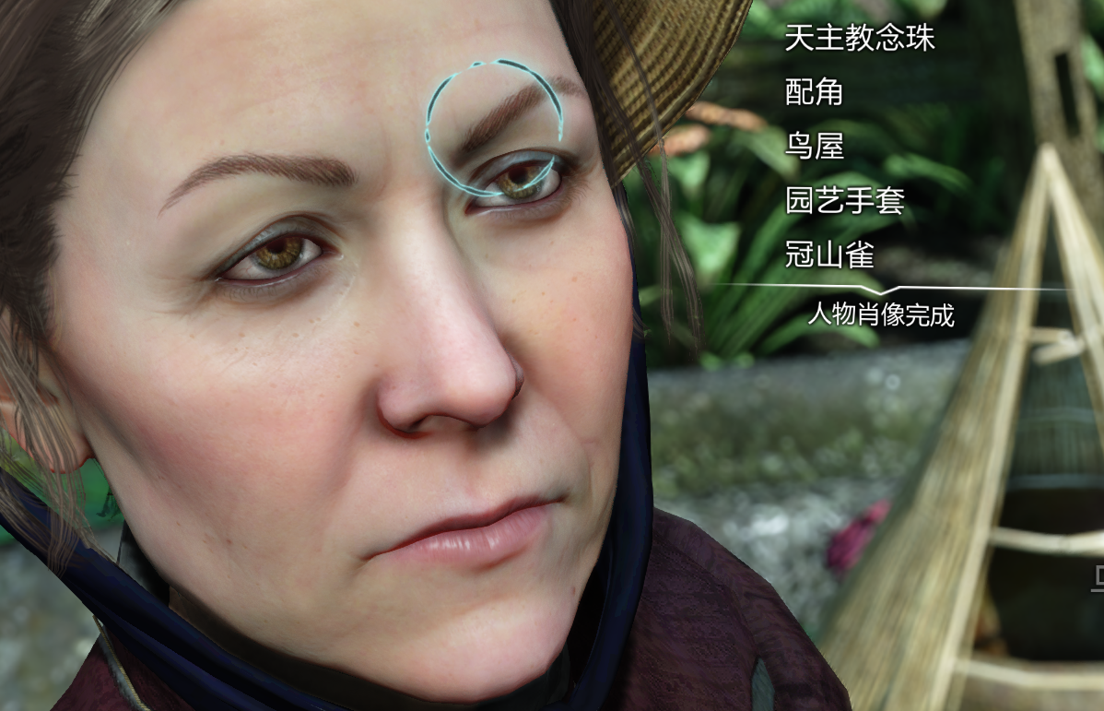
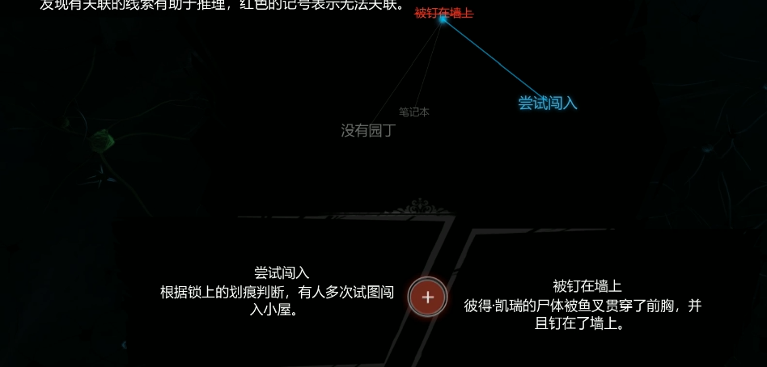
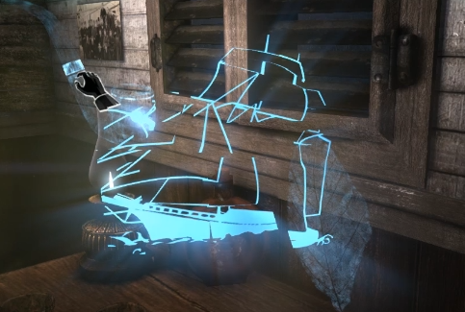
游戏名 | 玩法&设计
夏洛克福尔摩斯：罪与罚 | 现场分析：通过移动镜头，视角内鼠标移动到亮起位置可点击，据此获得名词信息，案件信息,并且播放人物语音解说。 选项判断：对话QTE，多选项内选择正确选项。 分析网状图：组合 分析得到的名词，进行推断。 物件细看：场景内拿起物件，互动分析。 记忆碎片拼凑：拼图玩法，3D旋转（类似生化危机物件影子开门）+移动记忆块。 大量过场CG。

十三机兵防卫圈 | 思维云图：将道具场景互动，背包，人物，推进限制等结合为一个系统。

夏洛克福尔摩斯：第一章 | 伪装系统

